ReporteIngredientesDiarios
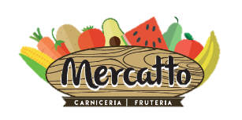
 | Almacenes Mercatto S. de R.L. de C.V.

 | Ingredientes Menú Diario
Clave | Ingrediente | Cantidad | Unidad

